Bénin
 | Bénin - COURBE DES TAUX 01/08/2025

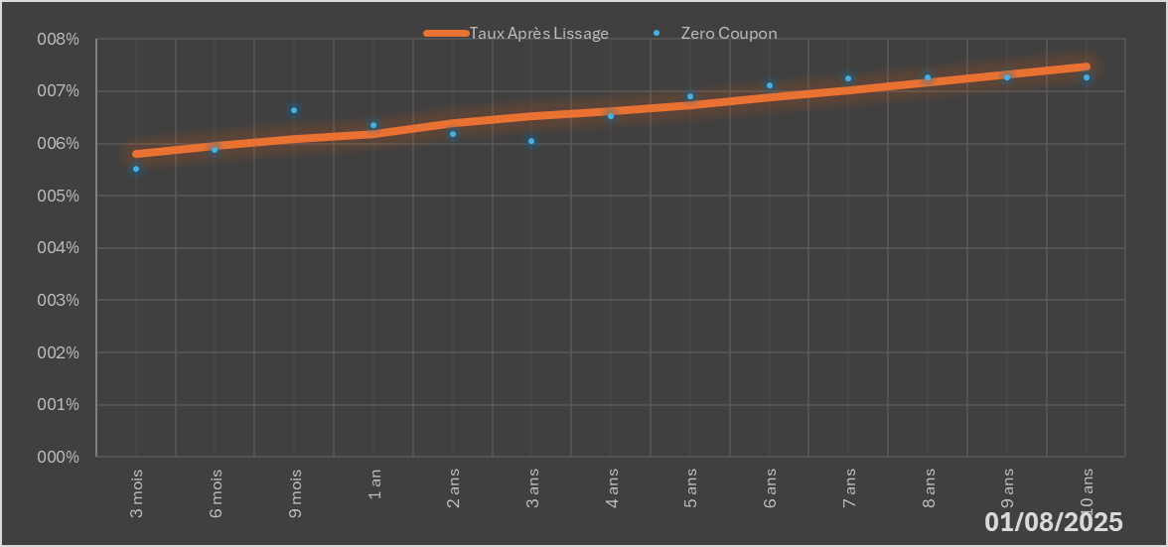
 |  | Maturité | Zero Coupon | Taux Après Lissage
 |  | 3 mois | 5.5138% | 5.7973%
 |  | 6 mois | 5.8743% | 5.9584%
 |  | 9 mois | 6.6377% | 6.0824%
 |  | 1 an | 6.3440% | 6.1783%
 |  | 2 ans | 6.1872% | 6.3979%
 |  | 3 ans | 6.0569% | 6.5137%
 |  | 4 ans | 6.5150% | 6.6188%
 |  | 5 ans | 6.9017% | 6.7389%
 |  | 6 ans | 7.1030% | 6.8757%
 |  | 7 ans | 7.2394% | 7.0236%
 |  | 8 ans | 7.2669% | 7.1761%
 |  | 9 ans | 7.2633% | 7.3277%
 |  | 10 ans | 7.2616% | 7.4744%

2025-08-01
oui

Bénin

